Diagrama de Entendimiento
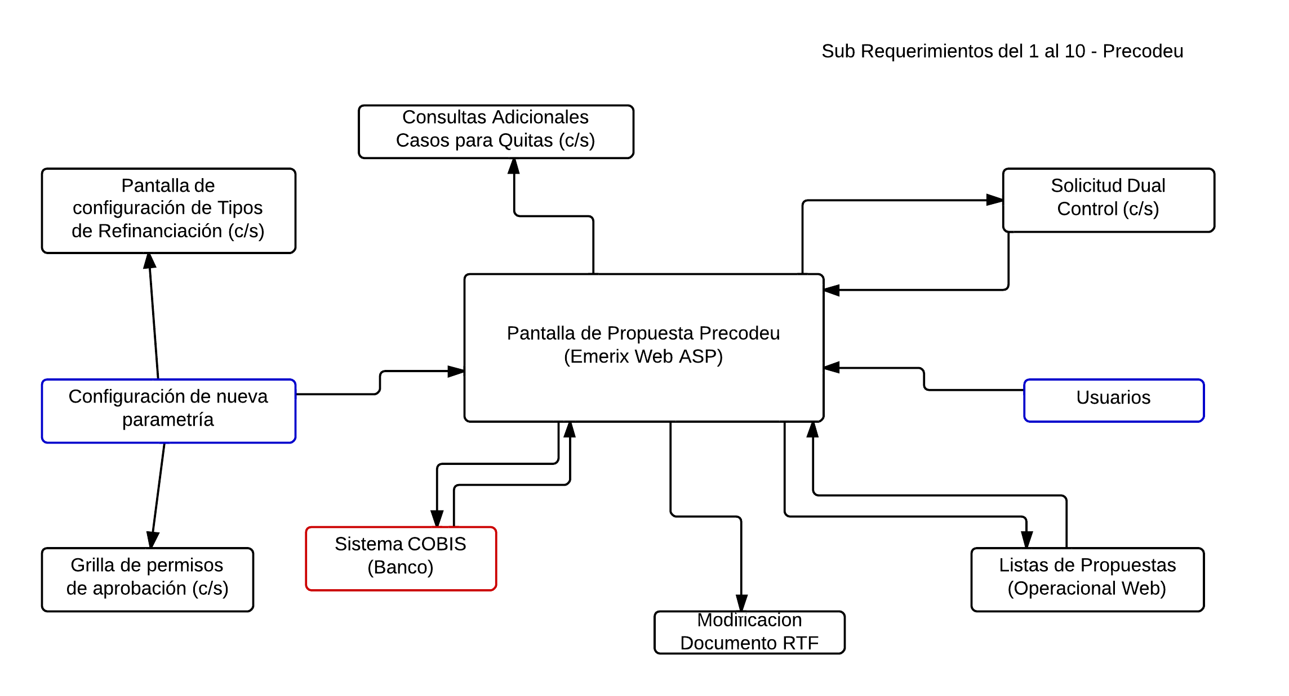
Ejemplo

